상품제안서
어반 포켓형 데일리 보온보냉백 쿨러백 10L | 상품코드: S48321

 |  |  |  |  |  |  | 02-713-8555 | www.synergygift.co.kr
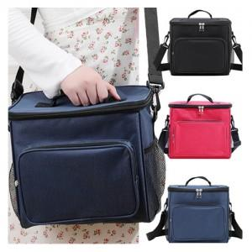

【상세/제작정보】

【인쇄/포장옵션】 | 실크 / OPP(비닐)

【공급단가】 | 수량 | 50~ | 100~ | 300~ | 1,000~ | 3,000~
*VAT별도 | 단가 | 9,210원 | 9,000원 | 8,710원 | 8,420원 | 8,060원

【상품 URL】 | https://www.synergygift.co.kr:443/src/goods_detail.php?gdno=48321

